상품제안서
[칼라인쇄] 25절 지퍼백노트 | 상품코드: S25687

 |  |  |  |  |  |  | 02-713-8555 | www.synergygift.co.kr
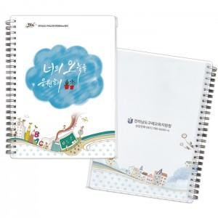

【상세/제작정보】 | <p><span style="font-size: 14pt;">※ 기본은 통백색 인쇄이며, 백색없음, 부분백색(2만원 추가) 인쇄 가능합니다.&nbsp;</span></p><p><span style="font-size: 14pt;"></span><span style="font-size: 18.6667px;"></span><span style="font-size: 18.6667px;">※</span><span style="font-size: 18.6667px;">​ 기본 1,000단위로 주문 가능합니다.&nbsp;</span></p><p><span style="font-size: 14pt;">- </span><span style="font-size: 18.6667px;">※ 1,500개 주문시 1천개 단가 / 5백개 단가 따로 적용</span><span style="font-size: 14pt;">​</span><span style="font-size: 14pt;">​</span></p>

【인쇄/포장옵션】 | 풀칼라 / OPP(비닐)

【공급단가】 | 수량 | 500~ | 1,000~ | 3,000~ | 5,000~ | 10,000~
*VAT별도 | 단가 | 2,440원 | 2,030원 | 1,860원 | 1,740원 | 1,660원

【상품 URL】 | https://www.synergygift.co.kr:443/src/goods_detail.php?gdno=25687

